Solicitud gráfica
 | Área: | Ciencias Naturales |  |  | Fecha:
 | Grado: | 10
 | Título del tema: | El enlace químico y la nomenclatura de compuestos inorgánicos |  |  | ¿Cuaderno de estudio o recurso? | Recurso
 | Editor: | Lyz Marcela Bernal |  |  | Motor del recurso | Diaporama F1

 | Código guión o recurso: | CN_10_11_REC40 | ← Para determinar este código, visite la hoja de Ayuda
 |  |  |  |  | ESPECIFICACIÓN DE ARCHIVOS A ENTREGAR
Núm. | Archivo Shutterstock o ruta en web | Imagen para: | Tipo | Ubicación de la imagen en el recurso Diaporama F1 | Nombre imagen SMALL | Tamaño imagen SMALL | Nombre imagen ZOOM | Tamaño imagen ZOOM | Descripción | Observaciones
IMG01 | Ver Descripción y observaciones | Recurso Diaporama F1 | Ilustración | Contenido | CN_10_11_REC40_IMG01.png | 950 x 608 px |  |  |  | Realizar ilustración igual a la imagen guía. Dejar espacio en blanco en la parte superior para texto
IMG02 | Ver Descripción y observaciones | Recurso Diaporama F1 | Ilustración | Contenido | CN_10_11_REC40_IMG02.png | 950 x 608 px |  |  | 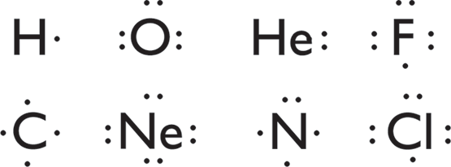 | Realizar ilustración igual a la imagen guía. Dejar espacio en blanco en la mitad izquierda para texto.
IMG03 | Ver Descripción y observaciones | Recurso Diaporama F1 | Ilustración | Contenido | CN_10_11_REC40_IMG03.png | 950 x 608 px |  |  | 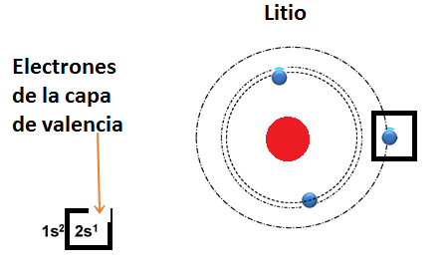 | Realizar ilustración igual a la imagen guía. Dejar espacio en blanco en la mitad izquierda para texto.
IMG04 | Ver Descripción y observaciones | Recurso Diaporama F1 | Ilustración | Contenido | CN_10_11_REC40_IMG04.png | 950 x 608 px |  |  |  | Realizar ilustración igual a la imagen guía. Dejar espacio en blanco en la mitad izquierda para texto.
IMG05 | Ver Descripción y observaciones | Recurso Diaporama F1 | Ilustración | Contenido | CN_10_11_REC40_IMG05.png | 950 x 608 px |  |  | 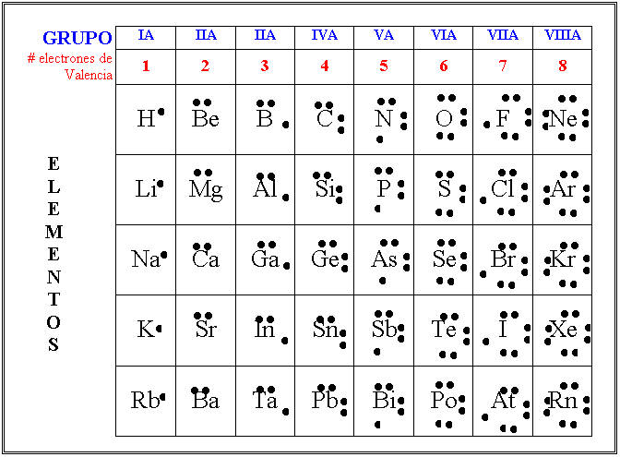 | Realizar ilustración igual a la imagen guía. Dejar espacio en blanco en la mitad izquierda para texto.
IMG06 | Ver Descripción y observaciones | Recurso Diaporama F1 | Ilustración | Contenido | CN_10_11_REC40_IMG06.png | 950 x 608 px |  |  | 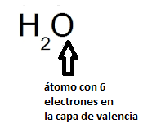 | Realizar ilustración igual a la imagen guía. Dejar espacio en blanco en la mitad izquierda para texto.
IMG07 | Ver Descripción y observaciones | Recurso Diaporama F1 | Ilustración | Contenido | CN_10_11_REC40_IMG07.png | 950 x 608 px |  |  |  | Realizar ilustración igual a la imagen guía. Dejar plantilla en blanco al lado izquierdo.
IMG08 | Ver Descripción y observaciones | Recurso Diaporama F1 | Ilustración | Contenido | CN_10_11_REC40_IMG08.png | 950 x 608 px |  |  |  | Realizar ilustración igual a la imagen guía. Dejar espacio en blanco en la mitad izquierda para texto.
IMG09 | Ver Descripción y observaciones | Recurso Diaporama F1 | Ilustración | Contenido | CN_10_11_REC40_IMG09.png | 950 x 608 px |  |  | 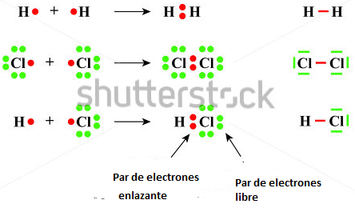 | Realizar ilustración igual a la imagen guía. Modificar de shutherstock 351153692 . Dejar espacio en blanco en la mitad izquierda para texto.
IMG10 | Ver Descripción y observaciones | Recurso Diaporama F1 | Ilustración |  | #N/A | #N/A | #N/A | #N/A |  | Realizar igual a imagen guía, es para ficha de estudiante
IMG11 | Ver Descripción y observaciones | Recurso Diaporama F1 | Ilustración |  | #N/A | #N/A | #N/A | #N/A |  | Realizar igual a imagen guía, es para ficha de estudiante

